Sheet1
ファイル名 | 橋梁名 | 橋梁写真
0000000010_3.xlsx | 無名橋（5004） | 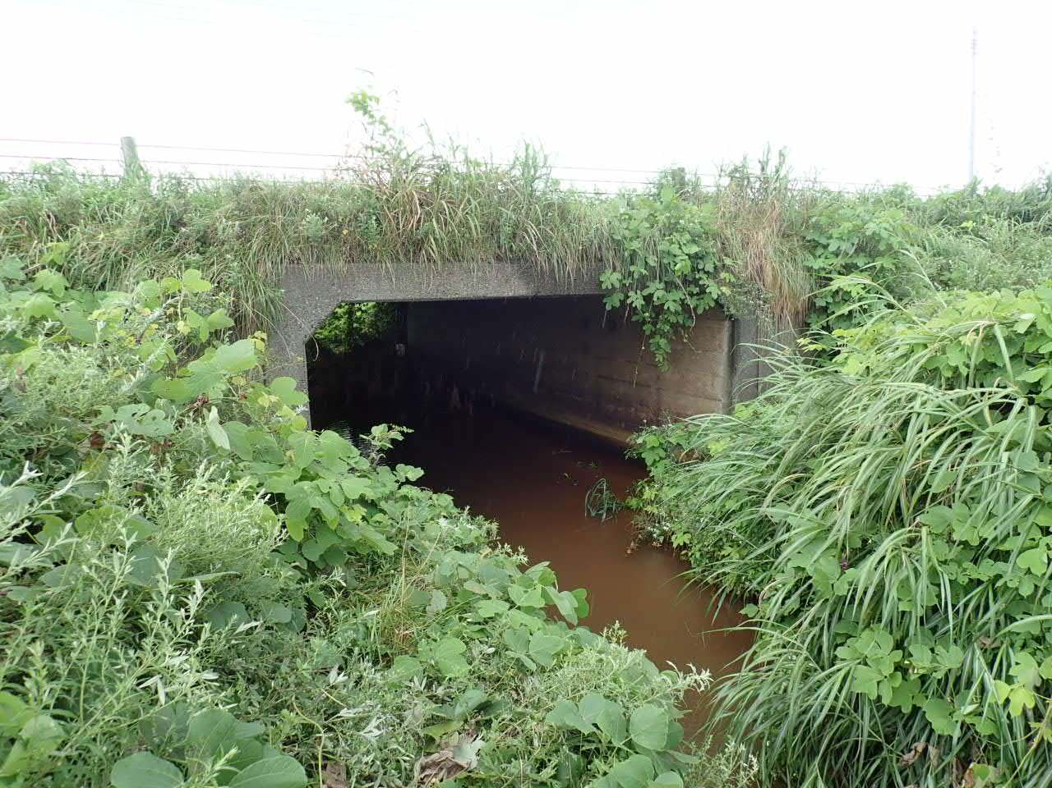
0000000008_7.xlsx | 藤村橋 | 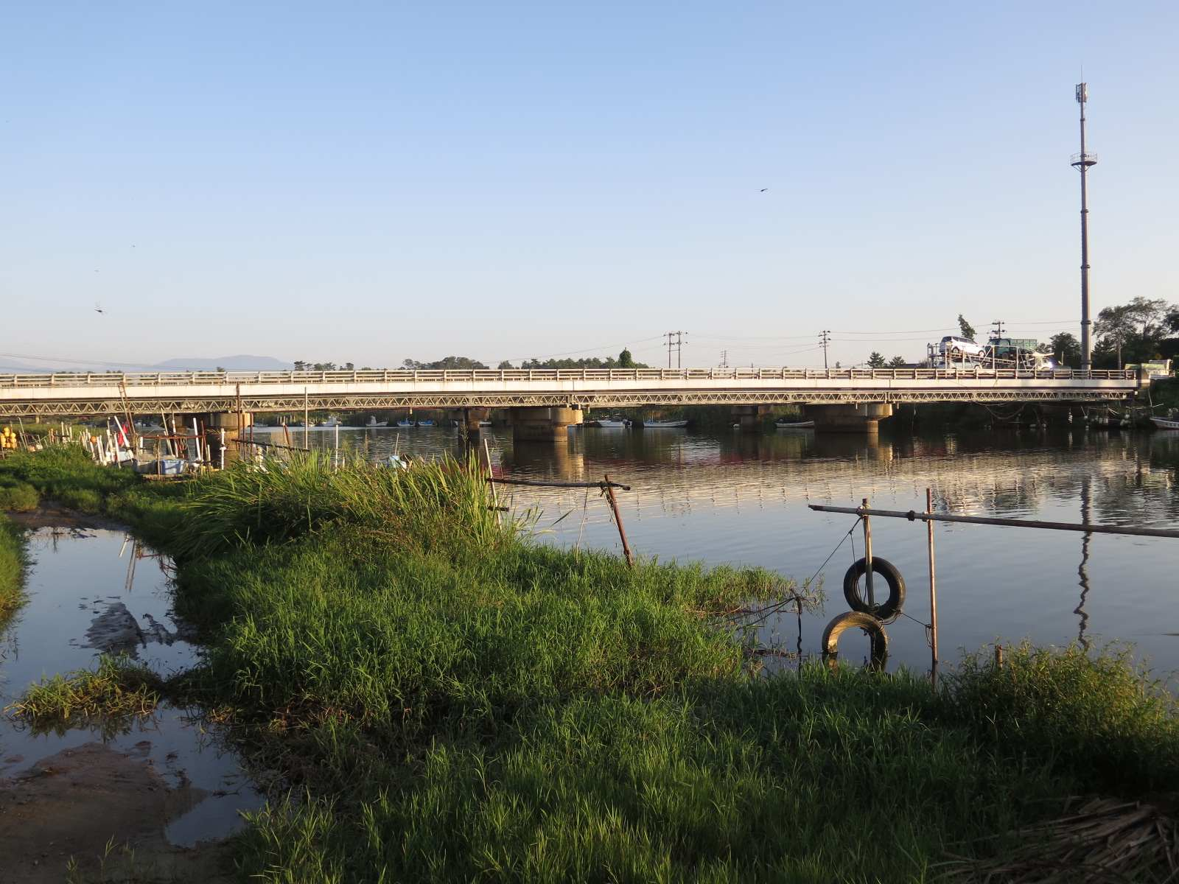
0000000009_5.xlsx | 藤村橋歩道橋 | 